상품제안서
리큐엠 초소형 잔량표시 보조배터리 10,000mAh | 상품코드: S25819

 |  |  |  |  |  |  | 02-713-8555 | www.synergygift.co.kr
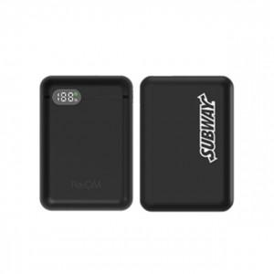 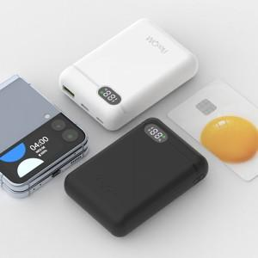 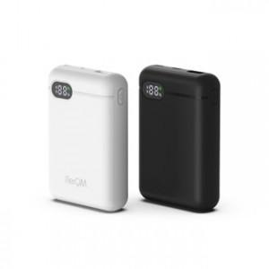

【상세/제작정보】

【인쇄/포장옵션】 | 풀칼라 / 포장지포장

【공급단가】 | 수량 | 50~ | 100~ | 300~ | 500~ | 1,000~
*VAT별도 | 단가 | 19,200원 | 18,800원 | 17,500원 | 16,800원 | 16,100원

【상품 URL】 | https://www.synergygift.co.kr:443/src/goods_detail.php?gdno=25819

